상품제안서
스프트파스텔 10k 감성 곡자 우산 | 상품코드: S47845

 |  |  |  |  |  |  | 02-713-8555 | www.synergygift.co.kr
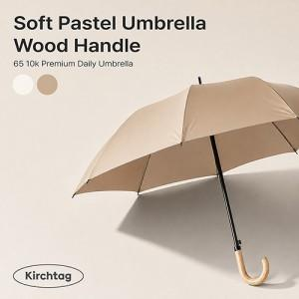

【상세/제작정보】 | <p><span style="font-size: 14pt;">※ 벌크 진행시 1박스 입수량 30ea / 케이스 추가시 1박스 입수량 14ea</span><span style="font-size: 14pt;">​</span></p>

【인쇄/포장옵션】 | [손잡이] 실크, [손잡이] DTF필름전사, [원단] 실크 / 포장불가능

【공급단가】 | 수량 | 50~ | 100~ | 300~ | 1,000~ | 3,000~
*VAT별도 | 단가 | 8,060원 | 7,870원 | 7,500원 | 7,250원 | 6,880원

【상품 URL】 | https://www.synergygift.co.kr:443/src/goods_detail.php?gdno=47845

